■ 표지
현 장 설 명 서

■ 공사명 : 0000 현장 (도급계약서 내 공사명 기입) |  | 현장 작성란 | 행높이(타이틀 간 간격) : 10

■ 공종명 : 알폼공사

- 목 차 - |  |  | 열너비 : 9
 |  |  | 행높이 : 28
 | Ⅰ. 공사개요 |  | 문자크기 : 타이틀 36, 이외 14
 |  |  | 글꼴 : 굴림

 | Ⅱ. 입찰 및 하도급 일반조건
 | 1. 입찰 일반사항
 | 2. 하도급 일반조건
 | 3. 견적시 유의사항

 | Ⅲ. 공종별 공사범위 및 견적조건
 | 1. 공사 범위
 | 2. 견적 조건

 | Ⅳ. 관련양식
 | 1. 현장설명 참가 확인서
 | 2. 윤리경영 실천 서약서
 | 3. 입찰시간 연장 동의서

▪ 최종 개정일자 : 2025년 11월 (Rev 3)

Ⅲ (알폼)공종별 공사범위 및 견적조건
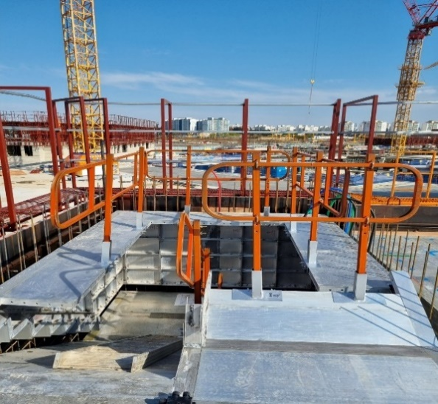
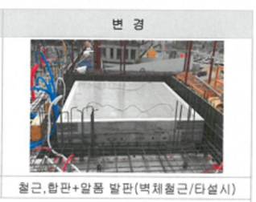

Ⅲ. 공종별 공사범위 및 견적조건
 | 1. 공사 범위
 |  | 1) AL폼 자재 임대 (Buy-Back) 일체(현장설명서 각 조건 및 설계도서에 표기된 사항) | 행높이 : 25
 |  | 2) 정사이즈 폼은 재사용재, 비규격폼은 신재, 품질 이상이 있을시 원사업자 요청시 전량 교체 | 문자크기 : 타이틀 13, 이외 11
 |  | 3) 자재 현장 도착도 기준 (하차는 철근콘크리트공사 수행업체 부담) | 글꼴 : 굴림
 | 2. 견적조건 및 유의사항
 |  | 1) 일반공통사항
 |  | (1) 자재 및 인원의 수급 현황을 사전 확인하여 당 현장 공정에 차질이 없도록 하여야 한다.
 |  | (2) 용전, 용수 이외 공사에 필요한 모든 자재 및 공구, 장비비, 인건비를 포함하여야 한다.
 |  | (3) 사업승인조건으로 관내지역 건설업체 우선선정, 관내지역 자재 및 인력 우선 사용조건이
 |  | (3) 있는 바, "을"은 상기 사항을 고려하여 관내 장비, 자재, 인력을 채용할 것을 권장한다.
 |  | (4) 현장식당 식대 등 체불금액은 매월 정산할 것을 권장하며, 2개월이상 체납시 경고문을
 |  | (4) 발급하여 누적시 추후 입찰참여제한 등의 조치를 취한다.
 |  | (5) 현장책임자는 현장사무실과 상시 연락 가능한 무전기 1대를 기본 비치하여야 한다.
 |  | (6) 공사착수 10일 전까지 착공계, 현장대리인계, 인원 및 자재투입계획서, 자재투입계획서
 |  | (6) 등을 포함한 종합시공계획서를 "갑"에게 제출하여 승인을 득하여야 한다.
 |  | (7) 자재 관련 사항
 |  | - 모든 사용자재는 KS제품 사용 원칙으로 한다.
 |  | - 국가공인기관에서 작성한 시험성적서, 자재공급원 승인요청서 제출·승인 받아야 한다.
 |  | - "갑"이 정하는 기준의 관리시험 계획에 의거 외부시험 의뢰가 필요한 자재에 대하여는
 |  | - 임의 선정하여 의뢰시험을 실시하고 관련 비용은 "갑"이 부담한다.
 |  | - 승인받은 자재의 현장 반입시 자재검측요청서를 작성하여 "갑"에게 제출하여야 한다.
 |  | (8) 철저한 안전관리로 사고 발생 사전에 방지하여야 한다.
 |  | (9) 타사 및 타건설사 부도 및 이상징후 발생시 즉시 통보하여야 한다.
 |  | (10) 입찰내역 작성은 "갑"이 배부한 내역서를 기준으로, 도면과 현장 여건을 면밀히 검토 후
 |  | (15) 작성하여야 한다.
 |  | (11) 총액 입찰 조건으로, 입찰 전 면밀한 설계도서 검토 후 실 납품물량 반영 견적하여야 한다.
 |  | (12) 입찰 시 제공한 자료 및 정보의 미숙지 등으로 인한 수급사업자의 견적 누락, 견적 착오
 |  | (17) 등으로 추가 발생되는 비용은 정산에 반영되지 않는다.
 |  | 2) 공사일반사항
 |  | (1) 현장설명서와 설계도서는 계약서와 동일한 효력을 가지므로, 사전에 그 내용을 충분히
 |  | (1) 파악하고 견적하여야 한다.
 |  | (2) 자재납품은 공사 진행에 맞추어 적기에 반입하여야 하며, 세부 일정은 "갑"과 협의하여
 |  | (2) 진행하여야 한다.
 |  | (3) 알폼류, 스틸류, 전용 AL 동바리 포함하여 견적하여야 한다.(회수재 반영)
 |  | - 신재 또는 신재에 준하는 재사용재 반입(반입 전 "갑"의 승인 득)
 |  | - 제외품목 : PIN, HOOK, TIE 류는 철근콘크리트 수행 업체 부담
 |  | (4) 공장제작 + 현장도착 운반비 + 인수인계 + 설치지원 + 반출인계 + 반출운반비를 반영,
 |  | (4) 현장도착도 기준으로 견적하여야 한다.
 |  | - 하차 및 상차는 철근콘크리트공사 하도급업체 해당분
 |  | (5) 전동 기준층 세팅 완료까지 관리자 상주 조건으로 견적하여야 한다.
 |  | (6) 제작 불량, 현장 실측 오류 등의 문제로 재시공이 발생할 경우 2일 내 기존자재 회수 및
 |  | (2) 신규 자재 반입을 통해 공종지연을 방지하여야 한다.
 |  | (7) 주자재 및 부속자재에 대한 시공상세도(Shop Dwg)는 "갑"과 철근콘크리트공사 업체와
 |  | (7) 협의하여 작성하여야 한다.
 |  | (8) 납품 자재와 관련된 구조계산서(구조기술사 날인)를 제출, "갑"의 승인을 득하여야 한다.
 |  | (9) 자재 반입 시 사전에 "갑"에게 자재검수를 필히 요청하고, "갑", 철근콘크리트 업체와
 |  | (9) 함께 자재검수를 진행하여야 한다.
 |  | (10) AL폼 자재 반입 중량은 "갑"의 기준 준하며, 손망실(손망실정산 기준 5,000원/Kg)에 대한
 |  | (10) 책임보상은 철근콘크리트공사 업체가 부담하여야 한다.
 |  | (11) 민원발생을 방지하기 위하여 Drop Down System(저소음공법)을 적용 견적하여야 한다.
 |  | (12) 아래 부자재를 포함 견적하여야 한다.
 |  | - 물끊기 홈 제작, 부착
 |  | - 자재 인양구(커버 포함) 포함, 자재 인양구는 세대당 1개소 기준 제작 반영 포함
 |  | - 화장실 및 안방 PL창호 하부 방수턱 포함
 |  | - 슬라브상단 박스류(건축, 설비, 전기) 포함
 |  | ☞ 해당 박스류 설치를 위한 타공위치는 제작 전 "갑"과 반드시 협의하여야 한다.
 |  | - E/V PIT 난간용 홀제작 포함(난간제외)
 |  | (13) 아래 항목은 발주내역(수량) 내 포함으로, "을"은 반드시 인지하여 반입하여야 한다.
 |  | - E/V PIT구간의 작업용 철근을 설치하기 위한 홈판넬(groove panel)
 |  | - 주계단 마구리 판넬
 |  | - 계단 슬라브 이어치기 부위, 단부 홈판넬(groove panel)
 |  | - 옥상 높은파라펫 구간의 내측 판넬
 |  | - 필러 서포트 4개층 설치 자재
 |  | - 창호 개구부 동바리
 |  | - 계단실 디딤판 덮개
 |  | - E/V PIT 발판, 계단실 참부위 작업발판('ㄷ'자 발판)

